Sheet1
Scene No. | 2
Quest Title | 这是章鱼？
Quest Log | 完成任务
Map No. | 46
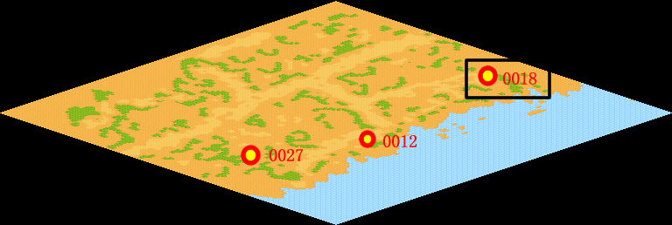
NPC No. | 18
Condition
Dialog | 原来是章鱼啊。谢谢了。
Select | 1：完成，2：取消
Result | 1 :关闭对话框 消除Qlog-0103-001 , 2 : 关闭对话框

NPC No. | 28
Condition
Dialog | 是章鱼啦。
Select | 1：确定
Result | 1：关闭对话框

ScriptFile | Qlog-0103-002.scr
 | Q0018-0103-002.scr
 | Q0028-0103-002.scr

